附录1Appendix 1
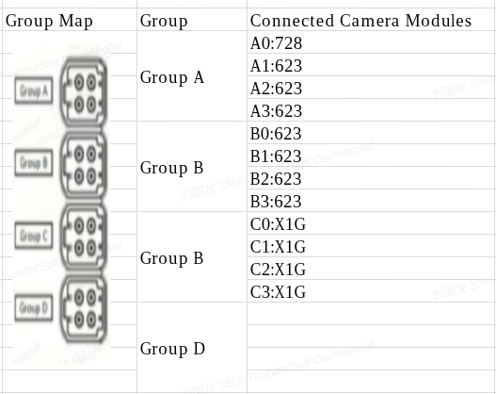
板子连接模组/Board Connection Module Diagram

